상품제안서
라운드 니들노크펜UV | 상품코드: S42905

 |  |  |  |  |  |  | 02-713-8555 | www.synergygift.co.kr
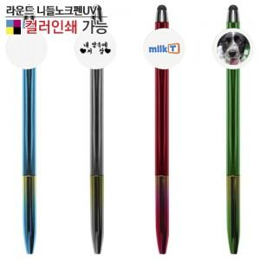

【상세/제작정보】 | <p><span style="font-size: 14pt;">※ 바디 실크1도인쇄 / 클립 사진인쇄 별도 문의 바랍니다.</span></p>

【인쇄/포장옵션】 | 풀칼라, 클립 실크1도 / 밀봉OPP포장

【공급단가】 | 수량 | 300~ | 1,000~ | 3,000~ | 10,000~ | 30,000~
*VAT별도 | 단가 | 490원 | 460원 | 440원 | 430원 | 420원

【상품 URL】 | https://www.synergygift.co.kr:443/src/goods_detail.php?gdno=42905

